布怪
 |  |  | 一二章布怪
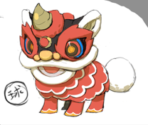
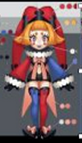
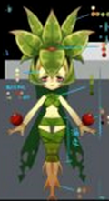
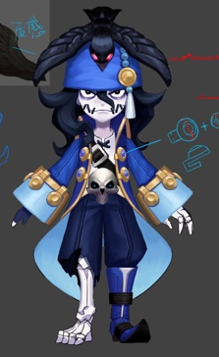
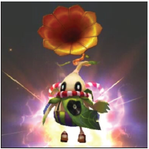
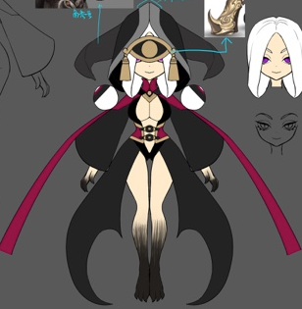
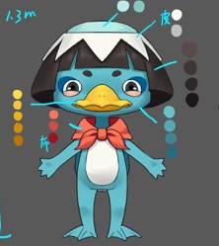
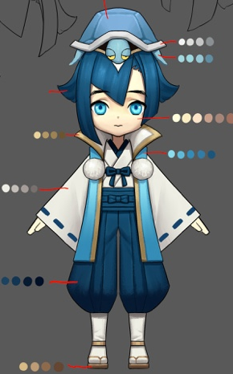
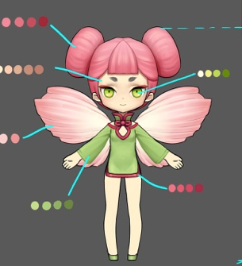
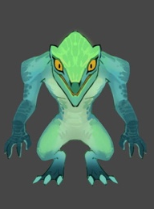
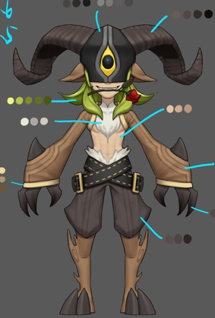
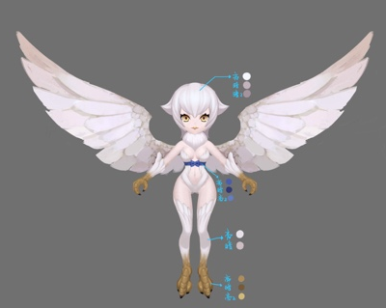
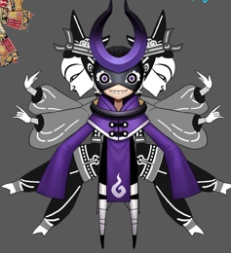
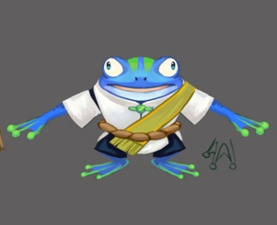
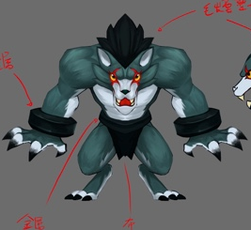
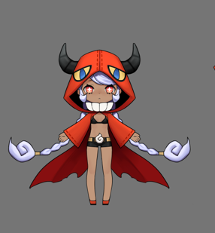
 |  | 小怪1 | 星 | 小怪2 | 星 | boss
 | 副本1-1 | 小丑（蓝法D） | 1 | 凯瑞斯（红法D） | 3 | 小丑（红法D） |  | 小怪1仍可选蛙鬼（由于是一上来的怪，蛙鬼有点。。）
 | 副本1-2 | 凯瑞斯（红法D） | 3 | 河童（绿法D） | 1 | 曼陀罗（绿法H） | 敌方boss出现H
 | 副本1-3 | 蛙鬼（蓝法D） | 1 | 小丑（红法D） | 1 | 狼人（蓝T）
 | 副本1-4 | 小丑（红法D） | 1 | 河童（绿法D） | 1 | 皮影（黑法D）
 | 副本1-5 | 刺壳（红T） | 1 | 蛙鬼（蓝法D） | 1 | 花魄（绿D） | 敌方出现T和嘲讽
 | 副本1-6 | 潘神（绿物D） | 2 | 花魄（绿物D） | 1 | 小丑（蓝法D） | 出现前置技能
 | 副本1-7 | 小丑（蓝法D） | 1 | 舞狮（红s） | 1 | 走音草（绿提升S）
 | 副本1-8 | 舞狮（蓝法D） | 1 | 花魄（绿物D） | 1
 | 副本2-1 | 蜥蜴人（红物D） | 1 | 曼陀罗（绿法H） | 2 | 舞狮（红s） | 敌方小怪出现H
 | 副本2-2 | 河童（蓝提升S） | 1 | 小丑（红法D） | 1 | 潘神（绿物D）
 | 副本2-3 | 花魄（绿物D） | 1 | 刺壳（红T） | 1 | 水鬼（蓝控s）
 | 副本2-4 | 龙宫童子（蓝H） | 2 | 舞狮（蓝法D） | 1 | 蜥蜴人（绿T）
 | 副本2-5 | 蜥蜴人（绿T） | 1 | 潘神（绿物D） | 2 | 凯瑞斯（白妨害Ｓ）
 | 副本2-6 | 狼人（黑物D） | 2 | 水鬼（蓝控s） | 2 | 河童（绿法D） | 出现附加眩晕和死亡反应
 | 副本2-7 | 女妖（黑法D妨害S） | 2 | 哈皮（白H提升S） | 2 | 龙宫童子（蓝H） | 出现hot
 | 副本2-8 | 皮影（黑法D） | 1 | 凯瑞斯（暗妨害S） | 3 |  | 出现dot

 | 大招统计 | 物理 | 水 | 火 | 草 | 光 | 暗
暗凯瑞斯 | 群体 |  | 水丑（自）惊喜箱子，水河童水幕，水鬼（附加眩晕）大瀑布术 | 火凯瑞斯（自）业火 |  | 暗凯瑞斯（附带智力下降）黑暗之光 | 暗皮影（自动）黑暗风暴
 | 单体 | 草花魄（手，花刺扫射），草潘神（自，狂冲乱撞），暗狼人（疯狂撕咬） | 水蛙鬼（自）水龙弹、水舞狮（手）喷射水球 | 火丑（手）玩火，火蜥蜴人（自）火焰连弹 | 草河童（手）飞叶快刀 |  | 暗女妖（自）黑暗裁决
 | 嘲讽（群） | 草蜥蜴人（自）咆哮 | 水刺壳（自）决斗申请 | 火刺壳（自）决斗申请
 | 群体力量，智力提升 |  |  | 火舞狮（自）助兴
 | 单体治疗 | 草曼陀罗（妙手回春）
 | 群体治疗 |  | 水龙宫童子 （治疗之雨） |  |  | 光哈皮（附加hot）（生命之光）

 | 被动统计 | 水 | 火 | 草 | 光 | 暗
 | 单体智力提升 | 水丑戏耍 | 火丑戏耍
 | 攻击附加自身智力提升 |  | 火凯瑞斯 灵魂烈焰
 | 血量低于XX%，智力提升 |  |  | 草河童 不屈意志
 | 被攻击时，攻方速度下降 | 水蛙鬼粘性皮肤
 | 攻击附加自身力量提升 |  |  | 草花魄自然生长
 | 被攻击时，几率嘲讽攻方 |  | 火刺壳
 | 前置物攻 |  |  | 草潘神冲锋
 | 血量低于XX%，速度提升 |  | 火舞狮乘风
 | 前置技能，群体加智力 | 水舞狮 鼓舞
 | 力量提升10% |  | 火蜥蜴人远古之力
 | 物理攻击时，几率嘲讽 |  |  | 草蜥蜴人
 | 被攻击时智力提升 |  |  | 草曼陀罗 含羞
 | 前置技能，群体添加防御buff | 水河童强固阵型
 | 暴击率提升20% | 水龙宫童子龙族之怒
 | 攻击时恢复体力 |  |  |  |  | 暗狼人饮血
 | 死亡敌方群体防御下降 |  |  |  | 光凯瑞斯献祭
 | 攻击几率附加敌方防御力下降 |  |  |  |  | 暗女妖诅咒
 | 死亡己方群体回血 |  |  |  | 光哈皮牺牲
 | 攻击几率附加暗属性弱dot |  |  |  |  | 暗皮影阴暗
 | 使用buff技能，目标几率眩晕 | 水鬼狡诈

 | 被动类型 | 个数
 | 前置技能（群体buff） | 3
 | 属性提升 | 4
 | 攻击附加 | 4
 | 被攻击附加 | 2
 | 血量低于 | 2
 | 嘲讽 | 2
 | 死亡 | 2
 | 附加dot，hot，眩晕 | 2

